상품제안서
사무&작업용 방수 팔토시 | 상품코드: S19636

 |  |  |  |  |  |  | 02-713-8555 | www.synergygift.co.kr
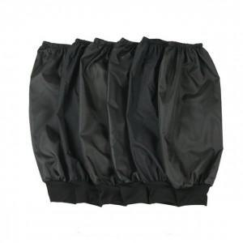

【상세/제작정보】 | 실크 인쇄시 한쪽당 250원 추가입니다.

【인쇄/포장옵션】 | 실크 / OPP(비닐)

【공급단가】 | 수량 | 200~ | 500~ | 1,000~ | 3,000~ | 5,000~
*VAT별도 | 단가 | 2,430원 | 2,340원 | 2,250원 | 2,160원 | 2,100원

【상품 URL】 | https://www.synergygift.co.kr:443/src/goods_detail.php?gdno=15657

